SERVICIO AL CIUDADANO
LISTA DEL CHEQUEO SOBRE EL ESTADO DEL PROCESO DE IMPLEMENTACIÓN DE LA POLÍTICA DE ACCESO A LA INFORMACIÓN PÚBLICA

Objetivo: Ubicar el nivel de avance institucional del proceso de implementación de la política de servicio al ciudadano, a través de una lista de chequeo de acciones y requerimientos legales.

Instrucciones: 1. Relacionar los documentos e informes (si aplica) que se entregan en forma física, magnética y con enlaces electrónicos relacionados con el proceso de implementación de la política de acceso a la información pública. 2. Para diligenciar por favor marcar en la casilla sobre si o no si se la acción en cuestión está implementa, así como el lugar fisico y magnético en el cual está disponible (si aplica) dicha información sobre la acción. Debe marcarse 1 si si la acción se encuentra implementada y 0 si no se ha implementado aún.

ENTIDAD |  | CAJA DE LA VIVIENDA POPULAR

COMPONENTE 1: IDENTIFICACIÓN Y PERCEPCIÓN DEL CIUDADANO (Relacionada con la caracterización y medición de percepción de los ciudadanos)
Dimensiones |  | LISTA DE CHEQUEO INFORMACIÓN |  | INDIQUE EL SITIO EN EL CUAL SE ENCUENTRA LA INFORMACIÓN EN MEDIO MAGNÉTICO O FÍSICO.
 |  | SI | NO
1 | ¿La Entidad ha realizado caracterización de ciudadanos, usuarios o grupos de interés atendidos? | 1 |  | La información caracterizada por los procesos misionales y capturada por el poceso de Servicio al Ciudadano se encuentra registrada en el sistema de información SIMA (http://192.168.0.16/Misional/menu/# ), en el cual se pueden advertir los siguientes datos: -Primer Nombre -Segundo Nombre -Primer Apellido -Segundo Apellido -Tipo Documento -Número Documento -Sexo -Telefono Movil -Telefono Fijo -Direccion -Localidad -Otra Localidad -Estrato -Email - Datos de Caracterización Poblacional - Id Condicion Persona
2 | ¿La entidad determina, recopila y analiza los datos sobre la percepción del cliente o usuario, con respecto al cumplimiento de los requisitos ofrecidos? | 1 |  | https://www.cajaviviendapopular.gov.co/?q=informacion-adicional#informes-de-medici-n-del-grado-de-satisfacci-n-del-ciudadano
Subtotal (sumatoria de calificación por criterio) |  | 2 | 0 | 2

COMPONENTE 2: ACCESIBILIDAD Y ENFOQUE DIFERENCIAL (Relacionada con las acciones que permiten garantizar el acceso de las personas con discapacidad a la oferta de trámites y servicios de las entidades)
Dimensiones |  | LISTA DE CHEQUEO INFORMACIÓN |  | INDIQUE EL SITIO EN EL CUAL SE ENCUENTRA LA INFORMACIÓN EN MEDIO MAGNÉTICO O FÍSICO.
 |  | SI | NO
3 | ¿La entidad efectúa ajustes razonables para garantizar la accesibilidad a los espacios físicos conforme a lo establecido en la NTC 6047? |  | 0
4 | ¿La entidad incluyó dentro de su plan de desarrollo o plan institucional, acciones para garantizar el acceso real y efectivo de las personas y en especial aquellas con condicion de discapacidad a los servicios que ofrece? |  | 0
5 | ¿La Entidad incorpora en su presupuesto recursos destinados para garantizar el acceso real y efectivo de las personas a los servicios que ofrece? | 1 |  | 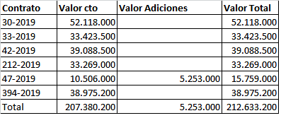 https://www.cajaviviendapopular.gov.co/?q=Convocatoria-Cvp/procesos-de-contratacion
6 | ¿Cuenta con mecanismos de atención especial y preferente para infantes, personas en situación de discapacidad, embarazadas, niños, niñas, adolescentes, adulto mayor y veterano de la fuerza pública y en general de personas en estado de indefensión y o de debilidad manifiesta? | 1 |  | 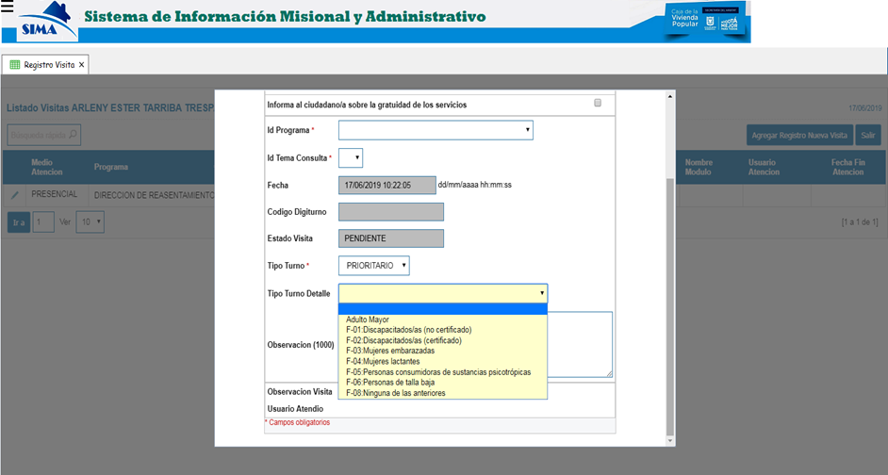 LA CVP tiene definido dentro de su Manual de Servicio a la Ciudadania (208-SC-Mn-03) los protocolos de "Atención con Enfoque Preferencial" y " De Atención para Población con y en Situación de Discapacidad". A estos protocolos se les pueden hacer trazabilidad de atención mediante la herramienta de sistema de información SIMA http://192.168.0.16/Misional/menu/#
Subtotal (sumatoria de calificación por criterio) |  | 2 | 0 | 2

COMPONENTE 3: GESTIÓN DE PETICIONES, QUEJAS, RECLAMOS, SUGERENCIAS Y DENUNCIAS (Relacionada con el cumplimiento de la normativa vigente en materia de atención peticiones)
Dimensiones |  | LISTA DE CHEQUEO INFORMACIÓN |  | INDIQUE EL SITIO EN EL CUAL SE ENCUENTRA LA INFORMACIÓN EN MEDIO MAGNÉTICO O FÍSICO.
 |  | SI | NO
7 | ¿La Entidad cuenta con un sistema de información para el registro ordenado y la gestión de peticiones, quejas, reclamos y denuncias? | 1 |  | https://sdqs.bogota.gov.co/sdqs/
8 | ¿La entidad cuenta con una dependencia encargada de recibir, tramitar y resolver las quejas, sugerencias y reclamos que los ciudadanos formulen, y que se relacionen con el cumplimiento de la misión de la entidad? | 1 |  | De conformidad con el Acuerdo No. 04 del 13 de julio de 2016, “Por el cual se modifica parcialmente la estructura organizacional de la Caja de la Vivienda Popular y se determinan las funciones por dependencias”, es la Dirección de Gestión Corporativa y CID, la encargada de coordinar la implementación de la política integral de servicio al ciudadano en cumplimiento de lo establecido en el Decreto Distrital No. 197 de 2014, por medio del cual se adoptó la Política Pública Distrital de Servicio a la Ciudadanía en la ciudad de Bogotá D.C. Ahora bien, la atención a las PQRSD presentadas por los ciudadanos son tramitadas de conformidad al procedimiento interno No. “208-SC-Pr-07 ATENCION PQRSD V2”, en el que se indica que el responsable de la recepción, registro, tipificación y asignación de las PQRSD, es el proceso de Servicio al Ciudadano en cabeza de la Dirección de Gestión Corporativa y Control Interno disciplinario. Es preciso aclarar que una vez asignada la solicitud al área misional o a la dependencia de la entidad, el proceso de Servicio al Ciudadano realiza el seguimiento y control al cumplimiento de los términos establecidos por la Ley para la emisión de la respectiva respuesta, dejando claridad que es responsabilidad de cada área misional o dependencia realizar la correspondiente remisión de la respuesta al peticionario, así como la de realizar el cargue de la información en los sistema de información con los que cuenta la entidad y en el Sistema Distrital de Quejas y Soluciones (sdqs) "Bogotá Te Escucha".
9 | ¿La entidad elabora periodicamente informes de quejas y reclamos? | 1 |  | https://www.cajaviviendapopular.gov.co/?q=Servicio-al-ciudadano/informe-pqrs
10 | La entidad prioriza las peticiones relacionadad con el reconocimiento de un derecho fundamental | 1 |  | La entidad prioriza las peticiones relacionadad cuando se trata de un derecho fundamental.
11 | La entidad prioriza las peticiones presentadas por menores de edad | 1 |  | Se priorizan por medio del Sistema Distrital de Quejas y Soluciones - Bogotá te escucha https://sdqs.bogota.gov.co/sdqs/
Subtotal (sumatoria de calificación por criterio) |  | 5 | 0 | 5

COMPONENTE 4: CUALIFICACIÓN DEL TALENTO HUMANO
Dimensiones |  | LISTA DE CHEQUEO INFORMACIÓN |  | INDIQUE EL SITIO EN EL CUAL SE ENCUENTRA LA INFORMACIÓN EN MEDIO MAGNÉTICO O FÍSICO.
 |  | SI | NO
12 | La entidad capacita a los servidores públicos que orientan y atienden a los ciudadanos. | 1 |  | El proceso de Servicio al Ciudadano capacita de manera permanente a las personas encargadas que orientan y atienden ciudadanos. https://www.cajaviviendapopular.gov.co/?q=matriz-de-riesgos-plan-anticorrupci%C3%B3n-y-atenci%C3%B3n-al-ciudadano
Subtotal (sumatoria de calificación por criterio) |  | 1 | 0 | 1
COMPONENTE 5: PROTECCIÓN DE DATOS PERSONALES
Dimensiones |  | LISTA DE CHEQUEO INFORMACIÓN |  | INDIQUE EL SITIO EN EL CUAL SE ENCUENTRA LA INFORMACIÓN EN MEDIO MAGNÉTICO O FÍSICO.
 |  | SI | NO
13 | De acuerdo con el artículo 13, del Decreto 1377 de 2013 ¿la Entidad tiene implementada una política de tratamiento de datos personales? | 1 |  | https://www.cajaviviendapopular.gov.co/files/Servicio-al-ciudadano/Politica%20de%20tratamiento%20de%20datos%20personales/1.politicainternatratamientodp.pdf
14 | La Entidad divulga su política de tratamiento de datos Personalmente al titular en el momento de la recolección de datos personales | 1 |  | Se divulga la política de tratamiento de datos personalmente a los titulates por medio del aviso de privacidad publicado en el Punto de Atención al Ciudadano y en la pagina web de la entidad a traves del siguiente formato: https://www.cajaviviendapopular.gov.co/files/Servicio-al-ciudadano/Politica%20de%20tratamiento%20de%20datos%20personales/7-AUTORIZACION-PARA-TRATAMIENTO-DATOS-PERSONALES.pdf
15 | La Entidad divulga su política de tratamiento de datos mediante Aviso de privacidad (de acuerdo con los artículos 14 y 15 del Decreto 1377 de 2013) | 1 |  | El aviso se encuentra en la entrada principal de la entidad y en el punto de Servicio al Ciudadano
16 | La Entidad divulga su política de tratamiento de datos mediante página web de la Entidad | 1 |  | https://www.cajaviviendapopular.gov.co/files/Servicio-al-ciudadano/Politica%20de%20tratamiento%20de%20datos%20personales/1.politicainternatratamientodp.pdf
17 | ¿La Entidad guarda copia del aviso de privacidad? | 1 |  | Al momento de recolectar la información de satisfacción de los ciudadanos, posterior a la suscripción del aviso se guarda copia del mismo y este reposa en el archivo del proceso de Servicio al Ciudadano
18 | Durante la recolección de datos personales, la Entidad ¿informa al ciudadano (titular) sobre la finalidad del tratamiento? | 1 |  | Al momento de recolectar la información de satisfacción de los ciudadanos, se indica al ciudadano que la recolección es de carácter confidencial y es con fines estadisticos.
19 | De acuerdo con el artículo 3o. de la Ley 1581 de 2012, la Entidad ¿ha designado a una(s) persona(s) "responsable(s) del tratamiento" de la(s) base(s) de datos? | 1 |  | Actualmente la Oficina de la Tecnologias de la Información y Comunicaciones (TIC) es la responsable del control de las bases de datos por medio del Administrador de bases de datos DBA
Subtotal (sumatoria de calificación por criterio) |  | 7 | 0 | 7

COMPONENTE 6: PUBLICACIÓN DE INFORMACIÓN DE INTERÉS PARA EL CIUDADANO
Dimensiones |  | LISTA DE CHEQUEO INFORMACIÓN |  | INDIQUE EL SITIO EN EL CUAL SE ENCUENTRA LA INFORMACIÓN EN MEDIO MAGNÉTICO O FÍSICO.
 |  | SI | NO
20 | La Entidad publica en lugares visibles y de fácil acceso información sobre: Teléfonos de contacto, líneas gratuitas y fax | 1 |  | https://www.cajaviviendapopular.gov.co/?q=Servicio-al-ciudadano/puntos-de-atencion
21 | La Entidad publica en lugares visibles y de fácil acceso información sobre: Derechos de los ciudadanos y medios para garantizarlos (Carta de trato digno) | 1 |  | https://www.cajaviviendapopular.gov.co/?q=Servicio-al-ciudadano/derechos-y-deberes-del-ciudadano https://www.cajaviviendapopular.gov.co/sites/default/files/Carta%20de%20Trato%20Digno%20-%20CVP%20-%202019.pdf
22 | La Entidad publica en lugares visibles y de fácil acceso información sobre: Listado de trámites y servicios | 1 |  | https://www.cajaviviendapopular.gov.co/?q=Servicio-al-ciudadano/tramites-y-servicios
23 | La Entidad publica en lugares visibles y de fácil acceso información sobre: Tiempos de entrega de trámites y servicios | 1 |  | https://www.cajaviviendapopular.gov.co/?q=Servicio-al-ciudadano/tramites-y-servicios
24 | La Entidad publica en lugares visibles y de fácil acceso información sobre: Procedimiento y/o indicaciones para acceder a trámites y servicios | 1 |  | https://www.cajaviviendapopular.gov.co/?q=Servicio-al-ciudadano/tramites-y-servicios
25 | La Entidad publica en lugares visibles y de fácil acceso información sobre: Responsable (dependencia o nombre o cargo) de la atención de peticiones, quejas, reclamos y/o denuncias | 1 |  | https://www.cajaviviendapopular.gov.co/?q=Servicio-al-ciudadano/defensor-de-la-ciudadania
26 | La Entidad publica en lugares visibles y de fácil acceso información sobre: Correo electrónico de contacto de la Entidad | 1 |  | https://www.cajaviviendapopular.gov.co/?q=Servicio-al-ciudadano/puntos-de-atencion
27 | La Entidad publica en lugares visibles y de fácil acceso información sobre: Localización física de sede central y sucursales o regionales | 1 |  | https://www.cajaviviendapopular.gov.co/?q=Servicio-al-ciudadano/puntos-de-atencion
28 | La Entidad publica en lugares visibles y de fácil acceso información sobre: Horarios de atención de sede central y sucursales o regionales | 1 |  | https://www.cajaviviendapopular.gov.co/?q=Servicio-al-ciudadano/puntos-de-atencion
Subtotal (sumatoria de calificación por criterio) |  | 9 | 0 | 9

